Solicitud
Solicitud de Acceso a Aplicaciones
Ecuador
LABORATORIO DANIVET

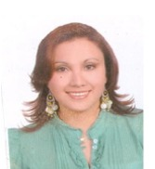

DATOS GENERALES

Apellidos: | VELASCO ARGUELLO | Empresa | MEDITOTAL
Nombres: | DORIS GRACIELA | MESA
F. Nacimiento: | 1979-10-31 | Cargo: | MEDICO OCUPACIONAL
F. Ingreso | 2021-01-04 | Reemplazo de:
Tipo de Movimiento: | Alta | Reporta A: | DR. VICTOR ARBOLEDA
# de Cédula | 1715416572

APLICACIONES
CV4 | NO | Correo Institucional | SI
MBA3 | NO | Internet | SI

OBSERVACIONES:

CHECK LIST
INDUCCION TTHH
INDUCCION SEGURIDAD
INDUCCION ASEGURAMIENTO

